Plan1
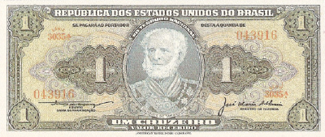
1 CRUZEIRO - ABN - PRIMEIRA ESTAMPA 1944 - 1958 |  |  | Valores em Cruzeiros 1991 |  |  |  |  |  |  | Sua coleção Particular
Num. | Autógrafos e Chancelas |  |  | MBC | S | FE | Data | Séries | Detalhes | MBC | S | FE
1 | Autografada |  |  | 100 | 200 | 350 | 1944 | 0001/1000 | V. R.
2 | Claudionor de Souza Lemos / Oswaldo Aranha | / Oswaldo Aranha |  | Nulo | 60 | 130 | 1954 | 1001/1800 | V. R.
3 | Claudionor de Souza Lemos / Oswaldo Aranha | Lemos / Eugênio Gudin |  | Nulo | 60 | 130 | 1955 | 1801/2700 | V. R.
4 | Claudionor de Souza Lemos / José Maria Alckimin |  |  | Nulo | 60 | 130 | 1956 | 2701/3450 | V. R.
5 | Claudionor de Souza Lemos / Lucas Lopes |  |  | 50 | 100 | 200 | 1958 | 3451/3690 | V. R.

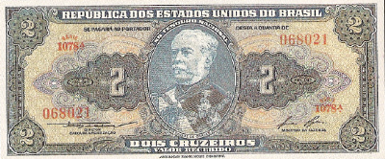
2 CRUZEIROS - ABN - PRIMEIRA ESTAMPA 1944-1958
Num | Autógrafos e Chancelas |  |  | MBC | S | FE | Data | Séries | Detalhes | MBC | S | FE
6 | Autografada |  |  | 150 | 300 | 500 | 1944 | 001/500 | V.R
7 | Claudionor de Souza Lemos / Oswaldo Aranha |  |  | 60 | 100 | 200 | 1954 | 501/900 | V.R
8 | Claudionor de Souza Lemos / Lucas Lopes |  |  | 80 | 160 | 300 | 1958 | 901/1135 | V.R
5 CRUZEIROS - ABN - PRIMEIRA ESTAMPA 1943
Num | Autógrafos e Chancelas |  |  | MBC | S | FE | Data | Séries | Detalhes | MBC | S | FE
9 | Autografada |  |  | 1,400 | 2,800 | 5,600 | 1,943 | 001/500 | V.R
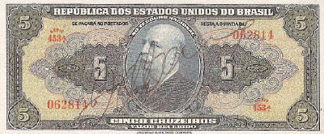
10 CRUZEIROS - ABN - PRIMEIRA ESTAMPA 1943-1963
Num | Autógrafos e Chancelas |  |  | MBC | S | FE | Data | Séries | Detalhes | MBC | S | FE
10 | Autografada |  |  | 1,200 | 2,400 | 5,000 | 1,943 | 001/330 | V. R.
11 | Carlos Augusto Carrilho / Clemente Mariani |  |  | 80 | 150 | 300 | 1961 | 331/630 | V. L.
12 | Reginaldo Fernandes Nunes / Miguel Calmon |  |  | 80 | 150 | 300 | 1963 | 631/930 | V. L.
20 CRUZEIROS - ABN - PRIMEIRA ESTAMPA 1943 - 1963
Num | Autógrafos e Chancelas |  |  | MBC | S | FE | Data | Séries | Detalhes | MBC | S | FE
13 | Autografada |  |  | 550 | 1,100 | 2,500 | 1943 | 001/460 | V. R.
14 | Carlos Augusto Carrilho / Clemente Mariani |  |  | 80 | 150 | 300 | 1961 | 461/960 | V. L.
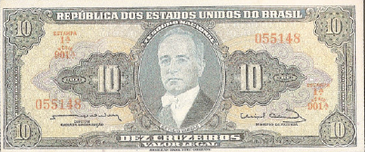
15 | Reginaldo Fernandes Nunes / Miguel Calmon |  |  | 90 | 180 | 350 | 1963 | 961/1260 | V. L.
50 CRUZEIROS - ABN - PRIMEIRA ESTAMPA 1943 - 1961
Num | Autógrafos e Chancelas |  |  | MBC | S | FE | Data | Séries | Detalhes | MBC | S | FE
16 | Autografada |  |  | 1,500 | 4,000 | 7,800 | 1,943 | 001/320 | V.R
17 | Claudionor de Souza Lemos / José Maria Alckimin |  |  | 1,000 | 2,500 | 5,000 | 1,956 | 321/470 | V.R.
18 | Claudionor de Souza Lemos / Lucas Lopes |  |  | 1,600 | 2,800 | 5,600 | 1,958 | 471/620 | V.R.
19 | Affonso Almiro / Lucas Lopes |  |  | 1,500 | 3,300 | 7,000 | 1,959 | 621/720 | V.R.
20 | Carlos Augusto Carrilho / Clemente Mariani |  |  | 150 | 330 | 600 | 1,961 | 721/1220 | V.L.
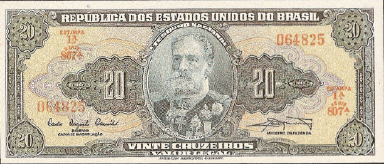
100 CRUZEIROS - ABN - PRIMEIRA ESTAMPA 1943 - 1964
Num | Autógrafos e Chancelas |  |  | MBC | S | FE | Data | Séries | Detalhes | MBC | S | FE
21 | Autografada |  |  | 1,600 | 3,800 | 7,800 | 1,943 | 001/235 | V.R.
22 | Claudionor de Souza Lemos / Eugênio Gudin |  |  | 1,200 | 2,700 | 6,200 | 1,955 | 236/435 | V.R.
23 | Claudionor de Souza Lemos / José Maria Alckimin |  |  | 1,400 | 3,400 | 7,500 | 1,956 | 436/535 | V.R.
24 | Claudionor de Souza Lemos / Lucas Lopes |  |  | 1,200 | 2,600 | 6,300 | 1,958 | 536/660 | V.R.
25 | Affonso Almiro / Lucas Lopes |  |  | 1,600 | 3,900 | 8,000 | 1,959 | 661/760 | V.R.
26 | Carlos Augusto Carrilho / Clemente Mariani |  |  | 200 | 450 | 1,000 | 1,961 | 761/1160 | V.L.
27 | Reginaldo Fernandes Nunes / Otávio G. de Bulhões |  |  | 160 | 400 | 800 | 1,964 | 1161/1360 | V.L.
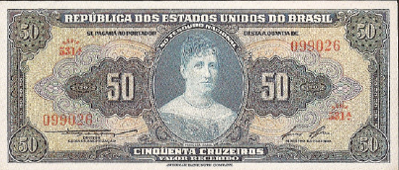
28 | Sérgio Augusto Ribeiro / Otávio G. de Bulhões |  |  | 160 | 400 | 800 | 1,964 | 1361/1560 | V.L.
200 CRUZEIROS - ABN - PRIMEIRA ESTAMPA 1943 - 1964
Num | Autógrafos e Chancelas |  |  | MBC | S | FE | Data | Séries | Detalhes | MBC | S | FE
29 | Autografada |  |  | 3,100 | 6,800 | 15,000 | 1,943 | 001/320 | V.R.
30 | Claudionor de Souza Lemos / Eugênio Gudin |  |  | 2,100 | 4,100 | 8,500 | 1,955 | 321/520 | V.R.
31 | Claudionor de Souza Lemos / Lucas Lopes |  |  | 2,700 | 6,000 | 13,000 | 1,958 | 521/620 | V.R.
32 | Affonso Almiro / Lucas Lopes |  |  | 13,000 | 26,000 | 60,000 | 1,959 | 621/670 | V.R.
33 | Carlos Augusto Carrilho / Clemente Mariani |  |  | 300 | 600 | 1,500 | 1,961 | 671/1060 | V.L.
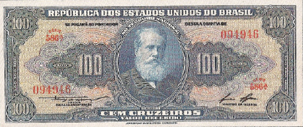
34 | Reginaldo Fernandes Nunes / Otávio G. de Bulhões |  |  | 300 | 600 | 1,300 | 1,964 | 1071/1360 | V.L.
35 | Sérgio Augusto Ribeiro / Otávio G. de Bulhões |  |  | 350 | 600 | 1,200 | 1,964 | 1371/1570 | V.L.
500 CRUZEIROS - ABN - PRIMEIRA ESTAMPA 1943 - 1962
Num | Autógrafos e Chancelas |  |  | MBC | S | FE | Data | Séries | Detalhes | MBC | S | FE
36 | Autografada |  |  | 6,200 | 19,500 | 39,000 | 1,943 | 001/160 | V.R.
37 | Claudionor de Souza Lemos / Horácio Láfer |  |  | 8,200 | 29,000 | 70,000 | 1,953 | 161/260 | V.R.
38 | Carlos Augusto Carrilho / Clemente Mariani |  |  | 700 | 1,500 | 3,300 | 1,961 | 261/660 | V.L.
39 | Reginaldo Fernandes Nunes / Walter Moreira Salles |  |  | 550 | 1,200 | 2,500 | 1,962 | 661/1460 | V.L.
1000 CRUZEIROS - ABN - PRIMEIRA ESTAMPA 1943 - 1963
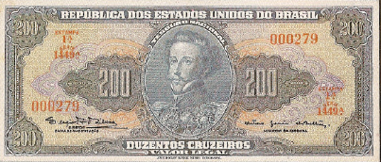
Num | Autógrafos e Chancelas |  |  | MBC | S | FE | Data | Séries | Detalhes | MBC | S | FE
40 | Autografada |  |  | 4,000 | 12,500 | 31,000 | 1,943 | 001/230 | V.R.
41 | Claudionor de Souza Lemos / Horácio Láfer |  |  | 6,700 | 25,000 | 65,000 | 1,953 | 231/330 | V.R.
42 | Claudionor de Souza Lemos / Eugênio Gudin |  |  | 2,900 | 7,000 | 16,000 | 1,955 | 331/630 | V.R.
43 | Claudionor de Souza Lemos / José Maria Whitaker |  |  | 2,500 | 7,500 | 15,000 | 1,955 | 631/930 | V.R.
44 | Claudionor de Souza Lemos / Lucas Lopes |  |  | 3,200 | 6,700 | 16,500 | 1,958 | 931/1080 | V.R.
45 | Affonso Almiro / Lucas Lopes |  |  | 3,500 | 8,000 | 18,000 | 1,959 | 1081/1330 | V.R.
46 | Carlos Augusto Carrilho / Clemente Mariani |  |  | 1,400 | 3,200 | 7,000 | 1,961 | 1331/1730 | V.L.
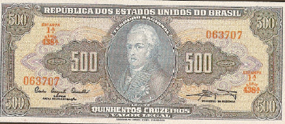
47 | Reginaldo Fernandes Nunes / Walter Moreira Salles |  |  | 900 | 1,800 | 3,800 | 1,962 | 1731/3030 | V.L.
48 | Reginaldo Fernandes Nunes / Miguel Calmon |  |  | 800 | 2,000 | 4,800 | 1,963 | 3031/3830 | V.L.
5000 CRUZEIROS - ABN - PRIMEIRA ESTAMPA 1963-1964
Num | Autógrafos e Chancelas |  |  | MBC | S | FE | Data | Séries | Detalhes | MBC | S | FE
49 | Reginaldo Fernandes Nunes / Miguel Calmon |  |  | 1,000 | 2,000 | 4,600 | 1,963 | 001/400 | V.L.
50 | Reginaldo Fernandes Nunes / Otávio G. de Bulhões |  |  | 800 | 1,800 | 4,200 | 1,964 | 401/1400 | V.L.
51 | Sérgio Augusto Ribeiro / Otávio G. de Bulhões |  |  | 1,300 | 2,600 | 6,000 | 1,964 | 1401/1650 | V.L.
10000 CRUZEIROS - ABN - PRIMEIRA ESTAMPA - 1966
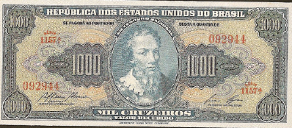
Num | Autógrafos e Chancelas |  |  | MBC | S | FE | Data | Séries | Detalhes | MBC | S | FE
52 | Dênio Nogueira / Otávio Gouvêia de Bulhões |  |  | 1,800 | 3,600 | 8,800 | 1,966 | 001/493 | V.L.
52 A | Dênio Nogueira / Otávio Gouvêia de Bulhões |  |  | 7,300 | 65,000 | 120,000 | 1,966 | 561/590 | V.L.
2 CRUZEIROS - TLR - SEGUNDA ESTAMPA 1955 - 1958
Num | Autógrafos e Chancelas |  |  | MBC | S | FE | Data | Séries | Detalhes | MBC | S | FE
53 | Claudionor de Souza Lemos / Eugênio Gudin (laranja) |  |  | Nulo | 50 | 200 | 1955 | 001/230 | V.R.
54 | Claudionor de Souza Lemos / Eugênio Gudin (ocre) |  |  | Nulo | 50 | 200 | 1956 | 231/600 | V.R.
55 | Claudionor de Souza Lemos / José Maria Alckimin |  |  | Nulo | 70 | 200 | 1956 | 601/900 | V.R.
56 | Claudionor de Souza Lemos / Lucas Lopes |  |  | Nulo | 90 | 300 | 1958 | 901/1045 | V.R.
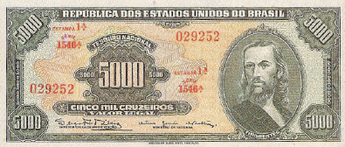
5 CRUZEIROS - TLR - SEGUNDA ESTAMPA 1950 - 1964
Num | Autógrafos e Chancelas |  |  | MBC | S | FE | Data | Séries | Detalhes | MBC | S | FE
57 | Autografada |  |  | 450 | 900 | 1,800 | 1950 | 001/500 | V.R.
58 | Claudionor de Souza Lemos / Horácio Láfer |  |  | 120 | 250 | 520 | 1953 | 501/1000 | V.R.
59 | Claudionor de Souza Lemos / Oswaldo Aranha |  |  | 110 | 250 | 500 | 1954 | 1001/1300 | V.R.
60 | Claudionor de Souza Lemos / José Maria Alckimin |  |  | 100 | 200 | 500 | 1956 | 1301/1800 | V.R.
61 | Claudionor de Souza Lemos / Lucas Lopes |  |  | 120 | 280 | 600 | 1958 | 1801/2050 | V.R.
62 | Affonso Almiro / Lucas Lopes |  |  | 120 | 300 | 650 | 1959 | 2051/2300 | V.R.
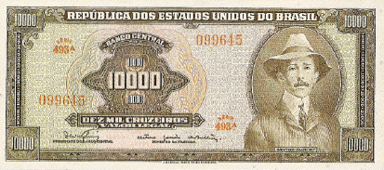
63 | Reginaldo Fernandes Nunes / Walter Moreira Salles |  |  | Nulo | 60 | 150 | 1962 | 2301/3500 | V.L.
64 | Reginaldo Fernandes Nunes / Miguel Calmon |  |  | 60 | 120 | 300 | 1963 | 3501/3700 | V.L.
65 | Reginaldo Fernandes Nunes / Otávio G. de Bulhões |  |  | 550 | 1,100 | 2,200 | 1964 | 3701/3748 | V.L.
65 A | Reginaldo Fernandes Nunes / Otávio G. de Bulhões |  |  | 650 | 1,300 | 2,600 | 1964 | 4149/4180 | V.L.
65 B | Reginaldo Fernandes Nunes / Otávio G. de Bulhões |  |  | 650 | 1,300 | 2,600 | 1964 | 4201/4232 | V.L.
66 | Sérgio Augusto Ribeiro / Otávio G. de Bulhões |  |  | Nulo | 70 | 150 | 1964 | 3749/4148 | V.L.
66 A | Sérgio Augusto Ribeiro / Otávio G. de Bulhões |  |  | 1,600 | 3,000 | 6,000 | 1,964 | 4181/4200 | V.L.
66 B | Sérgio Augusto Ribeiro / Otávio G. de Bulhões |  |  | Nulo | 70 | 180 | 1964 | 4233/4700 | V.L.
10 CRUZEIROS - TLR - SEGUNDA ESTAMPA 1950 - 1962
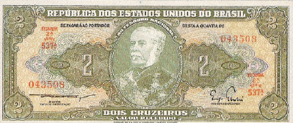
Num | Autógrafos e Chancelas |  |  | MBC | S | FE | Data | Séries | Detalhes | MBC | S | FE
67 | Autografada |  |  | 700 | 1,300 | 2,800 | 1950 | 001/435 | V.R.
68 | Claudionor de Souza Lemos / Horácio Láfer |  |  | 100 | 200 | 550 | 1953 | 436/735 | V.R.
69 | Claudionor de Souza Lemos / Oswaldo Aranha |  |  | 100 | 200 | 400 | 1954 | 736/1235 | V.R.
70 | Claudionor de Souza Lemos / José Maria Alckimin |  |  | 100 | 220 | 450 | 1956 | 1236/1435 | V.R.
71 | Claudionor de Souza Lemos / Lucas Lopes |  |  | 100 | 200 | 450 | 1958 | 1436/1685 | V.R.
72 | Affonso Almiro / Lucas Lopes |  |  | 100 | 200 | 480 | 1959 | 1686/1885 | V.R.
73 | Carlos Augusto Carrilho / Sebastião P. de Almeida |  |  | 80 | 150 | 300 | 1960 | 1886/2355 | V.R.
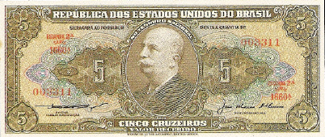
74 | Reginaldo Fernandes Nunes / Walter Moreira Salles |  |  | Nulo | 100 | 200 | 1962 | 2356/3055 | V.L.
20 CRUZEIROS - TLR - SEGUNDA ESTAMPA 1950 - 1962
Num | Autógrafos e Chancelas |  |  | MBC | S | FE | Data | Séries | Detalhes | MBC | S | FE
75 | Autografada |  |  | 800 | 1,650 | 3,500 | 1950 | 001/370 | V.R.
76 | Claudionor de Souza Lemos / Eugênio Gudin |  |  | 160 | 350 | 800 | 1955 | 371/870 | V.R.
77 | Claudionor de Souza Lemos / Lucas Lopes |  |  | 100 | 380 | 800 | 1958 | 871/1175 | V.R.
78 | Affonso Almiro / Lucas Lopes |  |  | 1,700 | 3,400 | 7,000 | 1,959 | 1176/1225 | V.R.
79 | Carlos Augusto Carrilho / Sebastião P. de Almeida |  |  | 100 | 200 | 400 | 1960 | 1226/1575 | V.R.
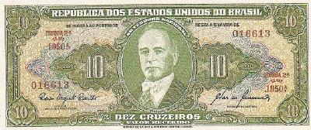
80 | Reginaldo Fernandes Nunes / Walter Moreira Salles |  |  | Nulo | 100 | 230 | 1962 | 1576/2275 | V.L.
50 CRUZEIROS - TLR - SEGUNDA ESTAMPA 1949- 1953
Num | Autógrafos e Chancelas |  |  | MBC | S | FE | Data | Séries | Detalhes | MBC | S | FE
81 | Autografada |  |  | 3,000 | 6,500 | 14,000 | 1,949 | 001/115 | V.R.
82 | Claudionor de Souza Lemos / Oswaldo Aranha |  |  | 3,300 | 8,000 | 16,000 | 1,954 | 116/215 | V.R.
83 | Claudionor de Souza Lemos / Eugênio Gudin |  |  | 450 | 900 | 2,000 | 1955 | 216/415 | V.R.
84 | Carlos Augusto Carrilho / Sebastião P. de Almeida |  |  | 400 | 800 | 1,700 | 1960 | 416/585 | V.R.
85 | Reginaldo Fernandes Nunes / Miguel Calmon |  |  | 150 | 320 | 800 | 1963 | 586/785 | V.L.
100 CRUZEIROS - TLR - SEGUNDA ESTAMPA 1949 - 1963
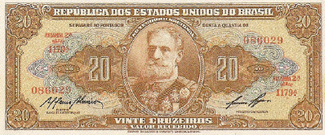
Num | Autógrafos e Chancelas |  |  | MBC | S | FE | Data | Séries | Detalhes | MBC | S | FE
86 | Autografada |  |  | 4,400 | 9,500 | 24,000 | 1,949 | 001/115 | V.R.
87 | Carlos Augusto Carrilho / Sebastião P. de Almeida |  |  | 500 | 1,000 | 2,200 | 1960 | 116/215 | V.R.
88 | Reginaldo Fernandes Nunes / Miguel Calmon |  |  | 200 | 450 | 1,000 | 1963 | 216/415 | V.L.
200 CRUZEIROS - TLR - SEGUNDA ESTAMPA 1949 - 1960
Num | Autógrafos e Chancelas |  |  | MBC | S | FE | Data | Séries | Detalhes | MBC | S | FE
89 | Autografada |  |  | 52,000 | 115,000 | RR | 1949 | 001/030 | V.R.
90 | Carlos Augusto Carrilho / Sebastião P. de Almeida |  |  | 2,000 | 4,000 | 7,000 | 1,960 | 031/110 | V.R.
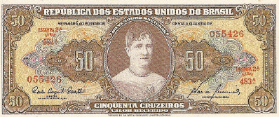
500 CRUZEIROS - TLR - SEGUNDA ESTAMPA 1948 - 1960
Num | Autógrafos e Chancelas |  |  | MBC | S | FE | Data | Séries | Detalhes | MBC | S | FE
91 | Autografada |  |  | 10,000 | 30,000 | 77,000 | 1,948 | 001/120 | V.R.
92 | Claudionor de Souza Lemos / Eugênio Gudin |  |  | 1,700 | 4,000 | 7,500 | 1,955 | 121/420 | V.R.
93 | Claudionor de Souza Lemos / José Maria Whitaker |  |  | 1,800 | 4,000 | 8,000 | 1,955 | 421/720 | V.R.
94 | Claudionor de Souza Lemos / Lucas Lopes |  |  | 13,000 | 38,000 | R | 1,958 | 721/770 | V.R.
95 | Carlos Augusto Carrilho / Sebastião P. de Almeida |  |  | 1,200 | 2,500 | 5,000 | 1,960 | 771/1300 | V.R.
1000 CRUZEIROS - TLR - SEGUNDA ESTAMPA 1949 - 1963
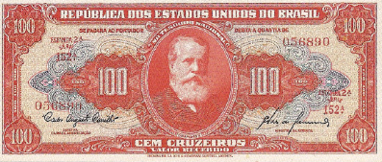
Num | Autógrafos e Chancelas |  |  | MBC | S | FE | Data | Séries | Detalhes | MBC | S | FE
96 | Autografada |  |  | 10,000 | 38,000 | R | 001/090 | V.R.
97 | Carlos Augusto Carrilho / Sebastião P. de Almeida |  |  | 1,000 | 2,000 | 4,000 | 091/790 | V.R.
98 | Reginaldo Fernandes Nunes / Miguel Calmon |  |  | 500 | 800 | 1,800 | 791/1590 | V.L.
5000 CRUZEIROS - TLR - SEGUNDA ESTAMPA 1963 - 1965
Num | Autógrafos e Chancelas |  |  | MBC | S | FE | Data | Séries | Detalhes | MBC | S | FE
99 | Reginaldo Fernandes Nunes / Miguel Calmon |  |  | 1,100 | 2,300 | 4,800 | 1,963 | 001/400 | V.L.
100 | Reginaldo Fernandes Nunes / Otávio G. de Bulhões |  |  | 800 | 1,800 | 4,500 | 1,964 | 401/1400 | V.L.
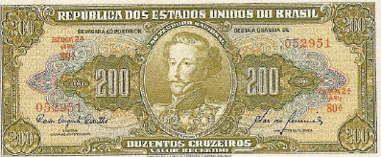
101 | Sérgio Augusto Ribeiro / Otávio G. de Bulhões |  |  | 1,000 | 2,400 | 5,200 | 1,964 | 1401/1700 | V.L.
102 | Dênio Nogueira / Otávio Gouvêia de Bulhões |  |  | 900 | 2,500 | 4,800 | 1,965 | 1701/2200 | V.L.
5 CRUZEIROS - CMB - TERCEIRA ESTAMPA 1961 - 1962
Num | Autógrafos e Chancelas |  |  | MBC | S | FE | Data | Séries | Detalhes | MBC | S | FE
103 | Sebastião P. de Almeida / Carlos A. Carrilho |  |  | Nulo | 150 | 300 | 1,961 | 001/075 | Nulo
104 | Walter Moreira Salles / Reginaldo F. Nunes |  |  | Nulo | 150 | 250 | 1,962 | 076/111 | Nulo

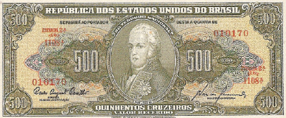
Baseada no livro "Cédulas Brasileiras de 1942 à 1991" de Dimas S. Souza. Os valores das cédulas estão em cruzeiros da década de 1990.
Não consta nas tabelas o valor em R$ pelo fato de ser difícil ser estipulado um valor padrão. Depende bastante do vendedor.
Última atualização: 24/07/2012 - Por: Artur Araripe
Imagens das cédulas retiradas do livro "Cédulas Brasileiras de 1942 à 1991" de Dimas S. Souza. As imagens podem possuir direitos autorais. São aqui usadas apenas p/ fins educativos.

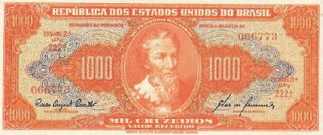

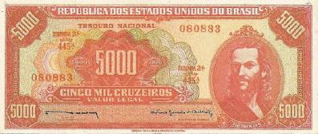

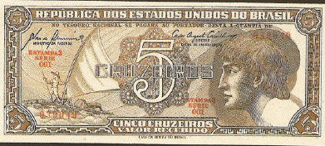

Catálogo Ilustrado - Plano Cruzeiro 1942 - Versão gratuita para numismatas - É vetada a distribuição sem os devidos créditos. Imagens: Dimas S. Souza "Cédulas Brasileiras de 1942 à 1991"

